学習内容
1 | コマンドの上書き
 | コマンド
 | docker run <Image><command>

 | 例：docker run -it ubuntu bash
 | <command>の部分で実行したイメージのデフォルトのコマンドを上書きすることができる。
 | 今までubuntuを実行するときに使っていた例の bash の部分でデフォルトコマンドbashを上書きしていた。

 | では、この-it 、bash を抜いてdocker runさせるとどうなるのか。

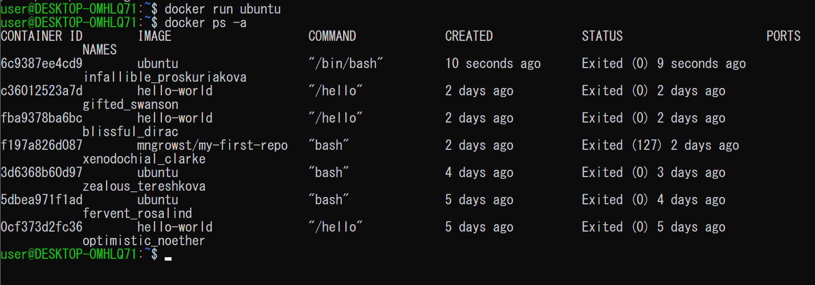

 | bin/bash がクリエイトされてスタートしてエグジットされるという一連の流れが実行されただけで、
 | ubuntuの中には入ることはできなかった。
 | これは以前hello-worldを実行した時と同じ現象である。

 | また、上記図にあるようにデフォルトで実行されているコマンドがbin/bashとなっており、これはbashをbashで上書きして
 | 実行しているということになり、以下のようなコマンドでも実行することができる
 | コマンド
 | docker run -it ubuntu

 | では、bashコマンドではなく別のコマンドで上書きした時はどのような挙動になるのか。

 | コマンド
 | docker run -it ubuntu ls |  | -1
 | docker run -it ubuntu pwd |  | -2

 | コマンド１を実行したときはubuntu内になるフォルダの一覧を
 | コマンド2を実行したときはubuntu内のディレクトリの位置をそれぞれ表示している。

2 | 「-it」 ってなにしてるの？

 | [-it］とはオプションであり[-i]と[-t]を合わせたものである。

 | では、いつものrunコマンドから[ i ] を抜いた時どうなるか。
 | コマンド
 | docker run -ｔ ubuntu

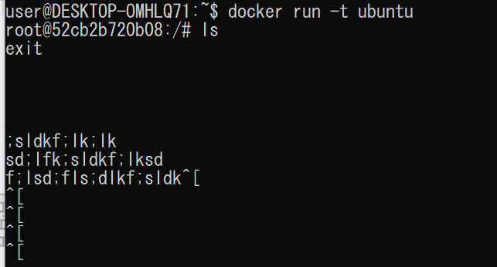

 | 実行してｌｓコマンドでファイルを確認してみると、まったく反応がなく、exitも効かない状態に
 | なってしまった。

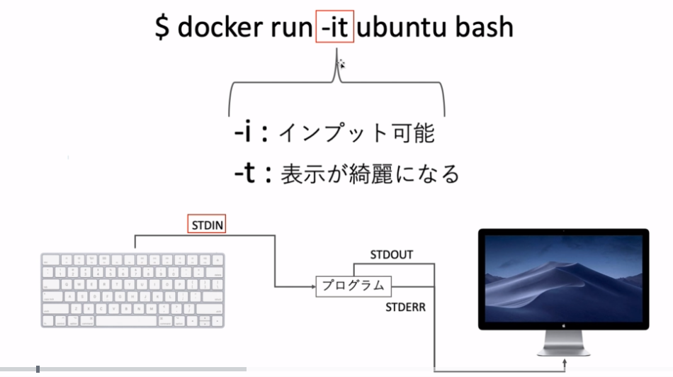

 | これは、[-i] が上記図のSTDIN部分をONにするコマンドであるために、[-i]を書いてないことで
 | コンテナに対して入力操作を受け付けられないため、まったく反応が返って来なかったのである。

 | ※ctrl + C でコンテナから出ることができる。らしいが、自分の環境ではできなかった。

 | 次に、[-t]を抜いた時
 | コマンド
 | docker run -i ubuntu

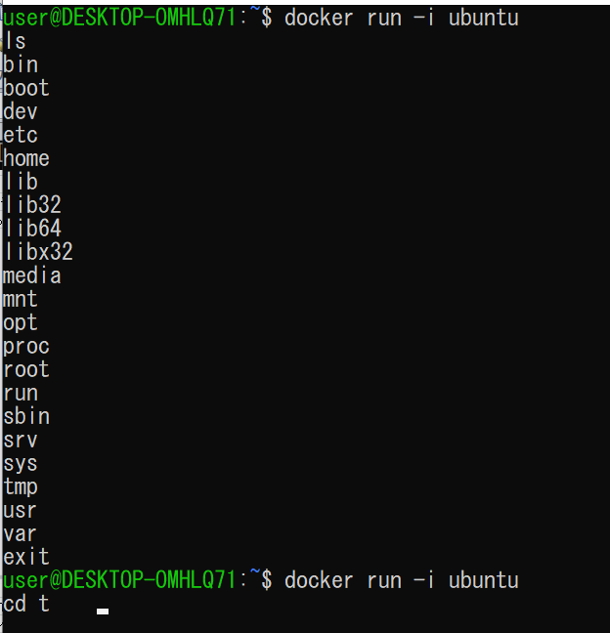

 | このように[-t]を抜くと、コマンドは受け付けるが表示がきれいになっておらず、またTabを押したときの
 | 補完機能も失われてしまっている。

3 | コンテナの削除

 | 基本的に一度STOPしたコンテナに再度何かするということはそこまでないと思われるので、
 | 消してよさそうなものに対しては定期的に消したほうがよい。

 | コマンド
 | docker rm <conteiner>

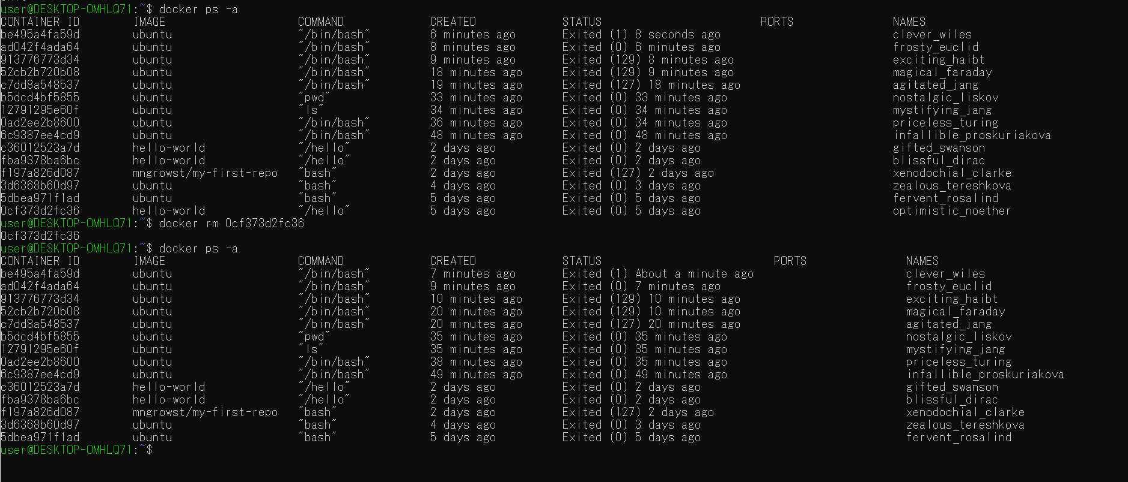

 | 一番下の「CONTAINER ID：0cf373d2fc36」に対して実行すると消すことができた。

 | では、ステータスがUPになっているものに対して削除を行うとどうなるか。

 | エラーで返ってくる。

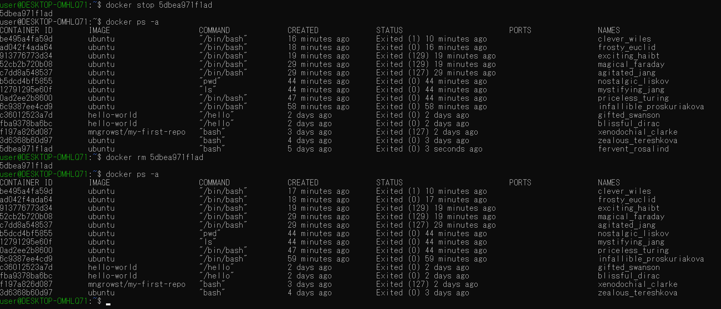

 | 一度STOPコマンドで止めてから削除を行うと実行することができた。

 | 次に止まっているコンテナすべてに対して一括削除を行う。
 | コマンド
 | docker system prune

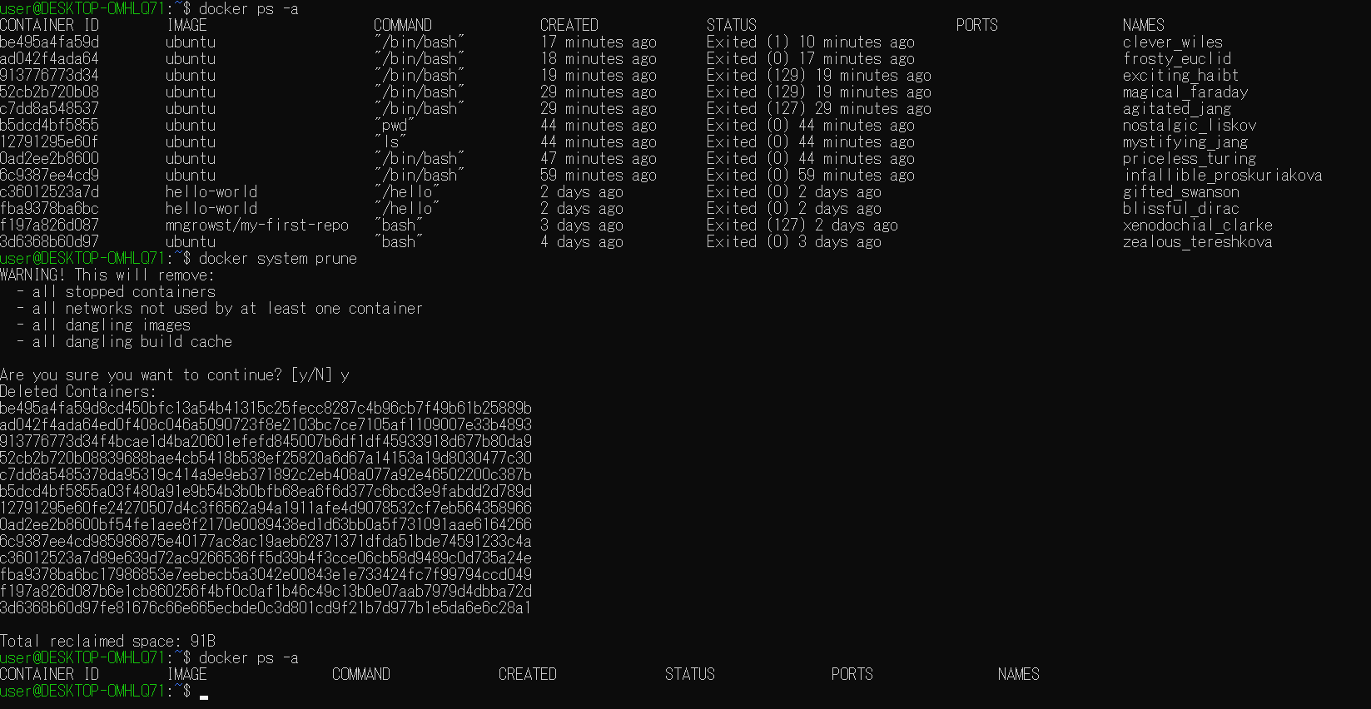

 | 実行して、ｙを押すと操作が完了し、確認すると。すべて削除された。

 | コンテナを止めるとき、消すときは
 | コマンド例
 | docker rm <conteiner> <conteiner> <conteiner>

 | という風に3つのコンテナのIDをスペースで区切って実行することもできる。

4 | コンテナのファイルシステムの独立性

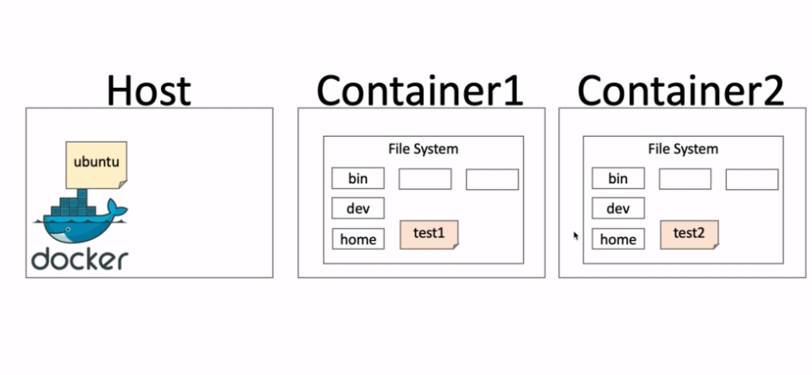

 | HOST,Conteiner１、Conteiner２はそれぞれ独立して存在していることを確認する。

 | まず、コンテナを作り、test1というファイルを作ります。

 | 次にまたコンテナを作り、test2というファイルを作ります。

 | 以上よりここでは

 | Conteiner１ = f91

 | Conteiner２ = 818

 | として扱う。

 | 上記図でもあるように、それぞれのコンテナは独立したものであり。f91ではtest2を見ることはできず、
 | 818ではtest１を見ることはできない。
 | また、それぞれbinというファイルがあるが、それに対してもそれぞれ独立して変更を行うことができる。

5 | コンテナ名を指定してrunする

 | 今までは特に名前を指定せずにrunしてコンテナを作成していたが、今回は任意の名前をつけて
 | 実行してみる。

 | コマンド
 | docker run --name <name> <image>

 | どのようなときに名前を付けるか、
 | 1 | 起動させ続けるコンテナを立てるとき

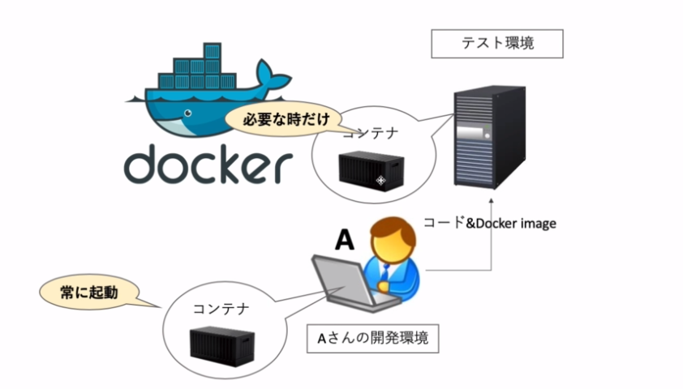

 | 2 | 共有サーバーを使うとき
 | 3 | 他のプログラムで使用するとき

 | それでは、名前を付けてimageをrunさせてみる。名前は[summple_conteiner]

 | 作成することができた。

 | また、名前を付けない場合は、

 | 自動で名前が入っていることが分かる。

 | 次に、同じ名前でもう一度作成するとどうなるかを確認する。

 | すでに[summple_conteiner]という名前は使用されているのでリムーブかリネームしてくださいという
 | エラーが出る。

 | たとえば、シェルなどで自動でコンテナを作成する場合、名前が被らないような名前を指定しないと
 | エラーが出てしまうことになるので注意するポイントとなる。

6 | detachedモードとforegroundモード

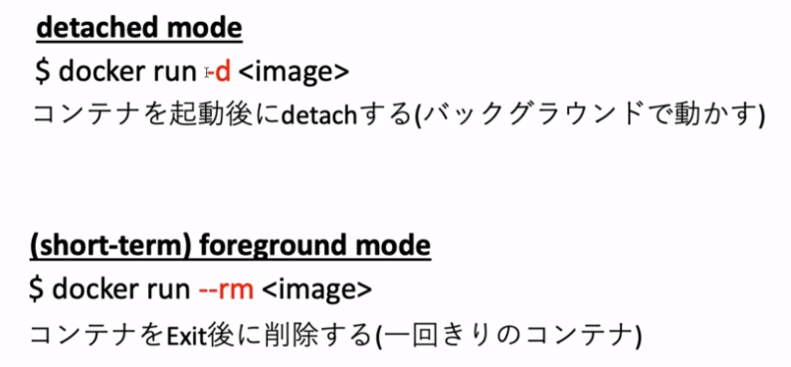

 | コマンド
 | docker run -it -d ubuntu bash

 | を実行すると、すぐにdetachされてHOSTに返ってくる。
 | ステータスを確認すると、UP状態になっている。
 | つまり、何かバックグラウンドで動かしたいプログラムがあればこの状態で置いておくことができる。

 | 次にforeground mode でhello-worldを実行すると。
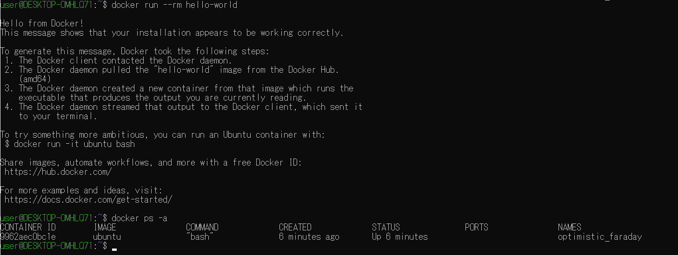

 | hello-world自体は実行されたが、コンテナを確認するとExited状態のhello-worldが確認できないことが
 | わかる。

